Sheet1
Pembelajaran Keluarga (PUSPAGA) yang Berperspektif Gender dan Hak Anak sesuai Standar 2025

NO | TUJUAN/ SASARAN/ PROGRAM | KINERJA PROGRAM | INDIKATOR KINERJA PROGRAM | DEFINISI OPERASIONAL | RUMUS PERHITUNGAN INDIKATOR | SATUAN | BASE LINE 2024 | TARGET /REALISASI KINERJA
 |  |  |  |  |  |  |  | 2025 |  |  | 2026 | 2027 | 2028 | 2029 | 2030
 |  |  |  |  |  |  |  | TARGET | REALISASI | %
 | 2.08.04 PROGRAM PENINGKATAN KUALITAS KELUARGA | Meningkatnya kualitas keluarga dalam mendukung kesetaraan gender, pemenuhan hak, serta perlindungan perempun dan anak | Pembelajaran Keluarga (PUSPAGA) yang Berperspektif Gender dan Hak Anak sesuai Standar | Tempat pembelajaran untuk meningkatkan kualitas kehidupan keluarga yang dilakukan oleh tenaga konselor dan psikolog atau tenaga layanan profesi lainnya sesuai kebutuhan melalui peningkatan kapasitas orang tua/keluarga atau orang yang bertanggung jawab terhadap Anak dalam menjalankan tanggung jawab mengasuh dan melindungi Anak agar tercipta kebutuhan akan kasih sayang, kelekatan, keselamatan, dan kesejahteraan yang menetap dan berkelanjutan demi kepentingan terbaik Anak, termasuk perlindungan dari kekerasan, eksploitasi, perlakuan salah dan penelantaran | 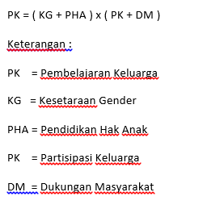 | Indeks | 0 | NA | NA | NA | 12.5 | 37.5 | 62.5 | 87.5 | 100

